Defectos
TEMPLATE DE DEFECTOS

 | ID: 001 | ESTADO:Asignado | PRIORIDAD: | SEVERIDAD:
 |  |  | MEDIA | MEDIA

 | FECHA:10/06 | REPORTADO POR:Pablo | ASIGNADO A:DEV | AMBIENTE:QA

 | TITULO/NOMBRE: Mostrar resultado al presionar la categoria "Departamento"

 | DESCRIPCIÓN:Ingresar en la pagubna

 | PASOS PARA REPRODUCIR EL DEFECTO:Ingresar http://fe.deitech.online/ hacer click en el botón login, Ingresar con un e-mail y contraseña validos. Dirigirse a buscar por categoria, seleccionar el tipo de vivienda departamento.

 | RESULTADO ACTUAL: No muestra ningún resultado según lo esperado.

 | RESULTADO ESPERADO:Listar o desplegar los resultados de categoria departamento.

 | 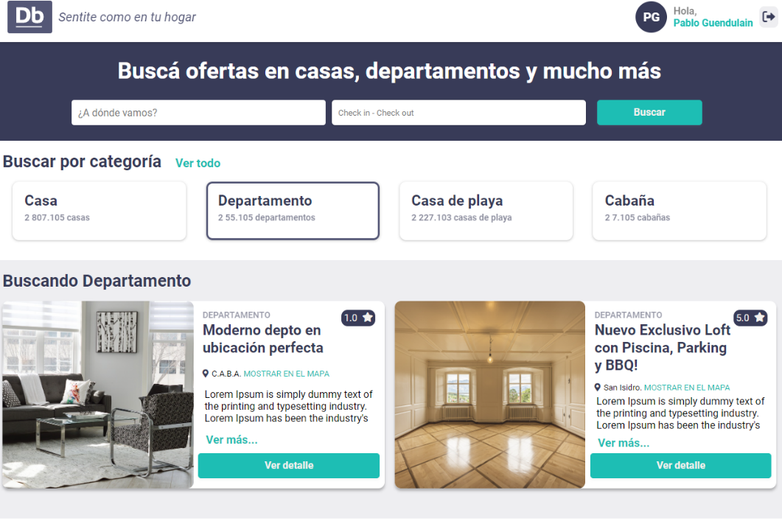 EVIDENCIA:

